停止手順
IIS停止手順書

【作業概要説明】
本手順はIIS停止を実施する手順である。

【操作対象】
Windows Server2019

【操作担当者】
ISIDサービスデスク担当者

【作業端末】
リモート保守端末

番号 | 操作項目 | 操作方法 | 確認方法 | チェック | 開始時間 | 終了時間 | 作業担当者 | 作業確認者 | 備考
1 | リモートログイン | 別紙「リモート保守ログイン手順」に従い、リモートログインを実施する。 各拠点からの接続の流れは以下のとおりとなる。 ・ISID品川からの接続の場合 リモート保守端末→踏み台サーバ→RDP→Windows Server ・横浜銀行事務センターからの接続の場合 特権ID管理端末→RDP→Windows Server #ログイン時はWeb/APサーバの保守運用用アカウントを利用する。 | リモートログイン手順においてエラーが発生しないこと。 ※各行毎のサーバ情報は以下のファイルを参照のこと。 横浜銀行： 別紙_運用手順書用サービス設定値一覧_横浜銀行.xlsx EC2シート 東日本銀行 別紙_運用手順書用サービス設定値一覧_東日本銀行.xlsx EC2シート | □
2 | IISサービスの停止 | 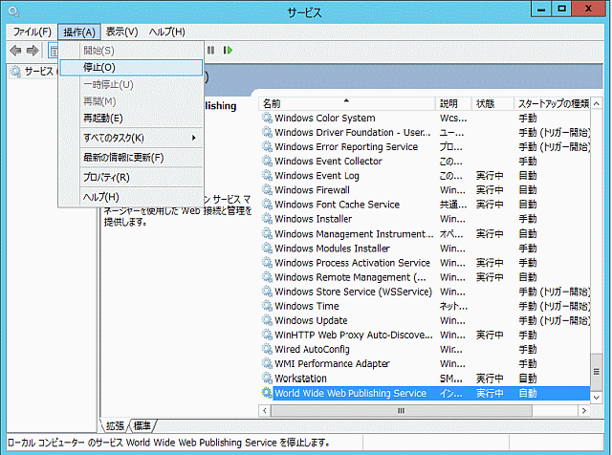 手動でIISサービスの停止を行いたい場合は以下の手順を実施する。 スタートボタンから管理ツール→サービスを開く 以下サービスを停止する ・World Wide Web 発行サービス | 対象サービスの状態が「停止」であることを確認する。 | □
3 | サーバおよび作業端末からのログオフ | ・ISID品川からの接続の場合 対象サーバ→踏み台サーバ→リモート保守端末の順でログオフを行う。 ・横浜銀行事務センターからの接続の場合 対象サーバ→特権ID管理端末の順でログオフする。 | 全ての作業対象サーバー・端末からのログオフを確認する。 | □

起動手順
IIS起動手順書

【作業概要説明】
本手順は手動でのIIS起動を実施する手順である。

【操作対象】
Windows Server 2019

【操作担当者】
ISIDサービスデスク担当者

【作業端末】
開発環境(リモート保守)：リモート保守端末
本番・研修環境：特権ID管理端末
開発環境：仮想化管理端末

番号 | 操作項目 | 操作方法 | 確認方法 | チェック | 開始時間 | 終了時間 | 作業担当者 | 作業確認者 | 備考
1 | リモートログイン | ■開発環境(リモート保守) 別紙「リモート保守ログイン手順」に従い、リモートログインを実施する。 リモート保守端末→踏み台サーバ→Windows Server(RDP) ■開発環境 仮想化管理端末→Windows Server(RDP) ■本番・研修環境 特権ID管理端末→Windows Server(RDP) ※特権ID管理端末からサーバへ接続する際は「XXXXX」参照すること #サーバへのログイン時はWeb/APサーバの保守運用用アカウントを利用する。 | 左記ログインにおいてエラーが発生しないこと。 ※各行毎のサーバ情報は以下のファイルを参照のこと。 横浜銀行： 別紙_運用手順書用サービス設定値一覧_横浜銀行.xlsx EC2シート 東日本銀行 別紙_運用手順書用サービス設定値一覧_東日本銀行.xlsx EC2シート | □
2 | IISサービスの起動-1 | 手動でIISサービスの起動を行いたい場合は以下の手順を実施する。 ※OS再起動時にはIISは自動起動となっているので以下サービスの確認のみを行う。 スタートボタンから管理ツール→サービスを開く 以下サービスを起動する ・World Wide Web 発行サービス | 対象のサービスのステータスが「実行中」であることを確認する | □
3 | IISサービスの起動-2 | コマンドプロンプトを起動し、以下コマンドをサブドメイン起動用引数分繰り返し実行することでサブドメイン（Webサイト）を起動する。 ※起動対象となるサブドメインについては「サブドメイン起動用引数」を参照。 >c:\windows\system32\inetsrv\appcmd.exe start site "引数名" 上記コマンドをサブドメイン起動用引数分実行する。※バッチ化予定。 | 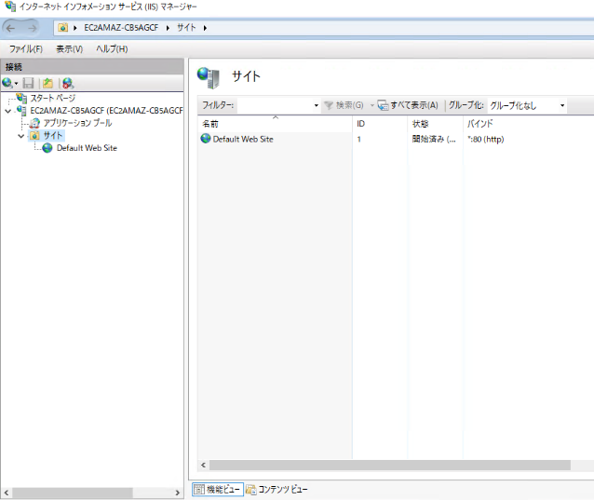 スタートボタン - Windows管理ツール - インターネット インフォメーションサービス(IIS)マネージャを起動し、起動対象のサブドメインが開始状態となっていることを確認する。 | □
4 | サーバおよび作業端末からのログオフ | 各環境ごと以下の手順を実施する。 ■開発環境(リモート保守) 対象サーバ→踏み台サーバ→リモート保守端末の順でログオフを行う。 ■開発環境 対象サーバ→仮想化管理端末の順でログオフを行う。 ■本番・研修環境 対象サーバ→特権ID管理端末の順でログオフする。 | 全ての作業対象サーバー・端末からのログオフを確認する。 | □

